关系图
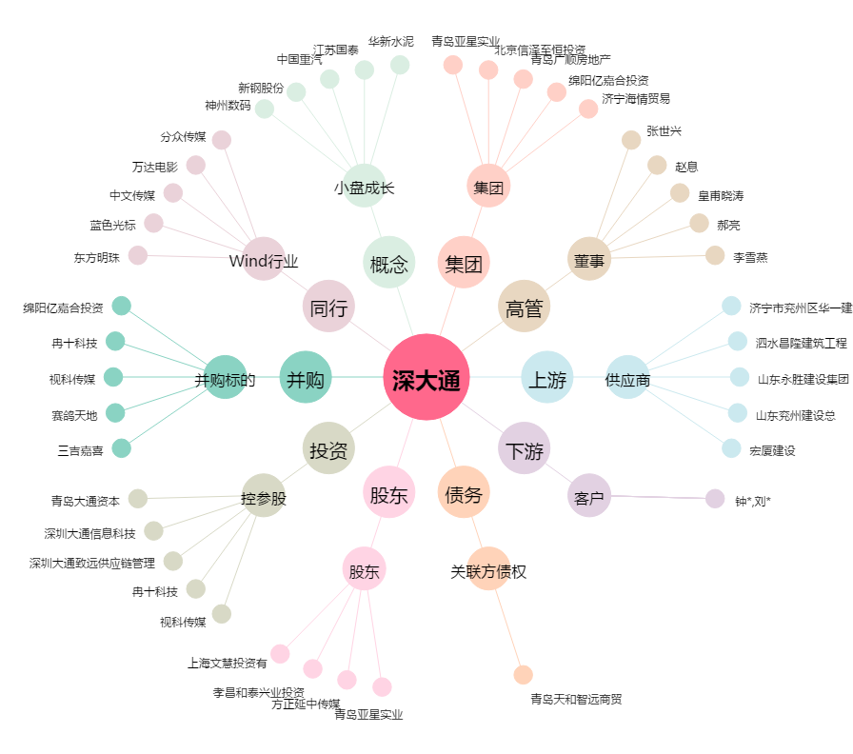
深大通[000038.SZ] - 关系概览图

